상품제안서
777쓰리세븐 나빌레라 자개손톱깎이 11종세트 | 상품코드: F29749

 |  |  |  |  |  |  | 02-412-0044 | www.easy1.co.kr
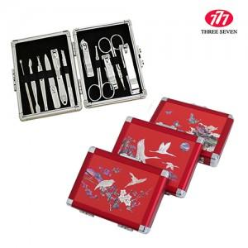

【상세/제작정보】

【인쇄/포장옵션】 | 풀칼라 / 포장비별도

【공급단가】 | 수량 | 50~ | 100~ | 500~ | 1,000~ | 2,000~
*VAT별도 | 단가 | 44,400원 | 43,660원 | 42,550원 | 41,800원 | 40,700원

【상품 URL】 | http://www.easy1.co.kr/src/goods_detail.php?gdno=29749

